PyGRM
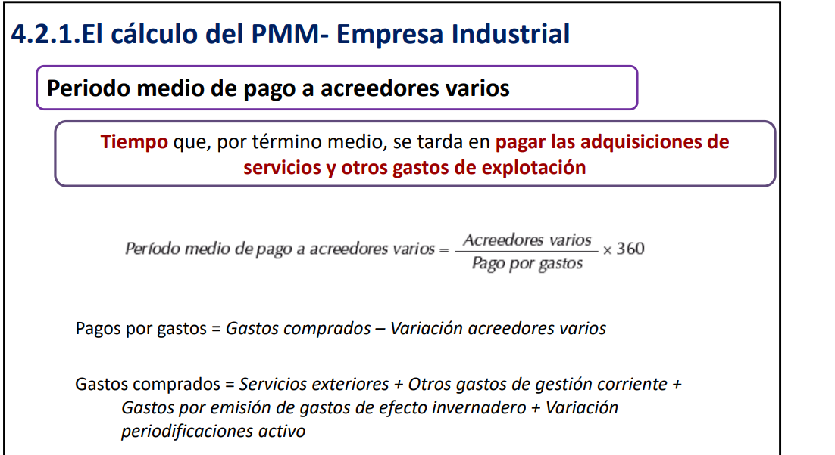
CUENTA DE PÉRDIDAS Y GANANCIAS ABREVIADA
ICR, S.A.
CUENTA DE PÉRDIDAS Y GANANCIAS | 2019-12-31 | Peso (%) | 2018-12-31 | Peso (%) | Tasa variación (%) | (Metodo directo) 2019
1. Importe neto de la cifra de negocios | 2,379,554.14 | 100.00% | 1,822,278.49 | 100.00% |  | 2,379,554.14
2. Variación de existencias de productos terminados y en curso de fabricación | -45,000.00 | -1.89% | 45,000.00 | 2.47% | -200%
3. Trabajos realizados por la empresa para su activo | 14,643.48 | 0.62% | 33,445.00 | 1.84% | -56%
4. Aprovisionamientos | -1,136,973.98 | -47.78% | -863,949.05 | -47.41% | 32% | -1,136,973.98
5. Otros ingresos de explotación | 0.00 | 0.00% | 2,556.38 | 0.14% | -100%
6. Gastos de personal | -744,330.83 | -31.28% | -682,120.81 | -37.43% | 9% | -744,330.83
7. Otros gastos de explotación | -378,221.91 | -15.89% | -265,181.26 | -14.55% | 43% | -378,221.91
8. Amortización del inmovilizado | -48,188.14 | -2.03% | -59,084.44 | -3.24% | -18%
9. Imputación de subvenciones de inmovilizado no financiero y otras | 959.99 | 0.04% | 959.99 | 0.05% | 0%
11. Deterioro y resultado por enajenaciones del inmovilizado | -603.25 | -0.03% |  | 0.00% | #DIV/0!
13. Otros resultados | 505.11 | 0.02% | 1,854.30 | 0.10% | -73%
A) RESULTADO DE EXPLOTACIÓN | 42,344.61 | 1.78% | 35,758.60 | 1.96% | 18%
14. Ingresos financieros | 344.06 | 0.01% | 846.63 | 0.05% | -59% | 344.06
b) Otros ingresos financieros | 344.06 | 0.01% | 846.63 | 0.05% | -59%
15. Gastos financieros | -10,385.58 | -0.44% | -11,526.92 | -0.63% | -10% | -10,385.58
16. Variación de valor razonable en instrumentos financieros |  | 0.00% | -513.46 | -0.03% | -100%
18. Deterioro y resultado por enajenaciones de instrumentos financieros |  | 0.00% | 473.46 | 0.03% | -100%
B) RESULTADO FINANCIERO | -10,041.52 | -0.42% | -10,720.29 | -0.59% | -6%
c) RESULTADO ANTES DE IMPUESTOS | 32,303.09 | 1.36% | 25,038.31 | 1.37% | 29%
20. Impuestos sobre beneficios | -8,137.46 | -0.34% | -6,259.59 | -0.34% | 30% | -8,137.46
A.4) RESULTADO DEL EJERCICIO PROCEDENTE DE OPERACIONES CONTINUADAS | 24,165.63 | 1.02% | 18,778.72 | 1.03% | 29%
D) RESULTADO DEL EJERCICIO | 24,165.63 | 1.02% | 18,778.72 | 1.03% | 29%
 |  |  |  | FGO ANTES DE IMPUESTOS |  | 109,985.90
CONTROL RESULTADO BALANCE-PÉRDIDAS Y GANANCIAS | 0.00 |  | 0.00 | FGO |  | 101,848.44

Indicadores
$$G.Envejecimiento=\frac{Amort.Acc}{Importe Bruto Inmovilizado}$$
ICR, S.A.
INDICADORES FINANCIEROS | 2019-12-31 | 2018-12-31 | Tasa variación (%) | Conclusión | Fórmulas
Grado envejecimiento activo | 96.13% | 95.16% | 1.03% | Estan muy envejecidos, por lo que habria que decir que estan muy deteriorados y la posibilidad de renovarlos |  |  | ¿Cómo saco el de 2018, ya que lo he conseguido de la memoria estos valores?
$$Nivel Endeudamiento=\frac{Pasivo Total}{Patrimonio Neto}$$
Nivel de endeudamiento | 3.27 | 3.49 | -6.35% | Como nos sale mayor que 1 quiere decir que el pasivo es mayor que el patrimonio neto por lo que la empresa se basa en una financiacion ajena. Aunque ha bajado un poco respecto a 2018
$$Composicion Endeudamiento=\frac{Pasivo No Corriente}{Pasivo Corriente}$$
Composición del endeudamiento | 0.00 | 0.00 | 0.00% | Tenemos todas las deudas a c/p, ninguna a l/p.
$$Garantia=\frac{ActivoTotal}{P.Total}$$
Garantía | 1.31 | 1.29 | 1.51% | Como es mayor que 1, quiere decir que la empresa si vendiese todo los activos seria capaz de devolver todas las deudas.
$$Solvencia=\frac{Activo Corrientel}{P.Corriente}$$
Solvencia | 1.14 | 1.11 | 3.12% | Como es mayor que 1, podemos comentar que los activos corrientes son capaces de devolver las deudas a c/p.
$$Fondo Maniobra=A. Corriente −P. Corriente \\ Fondo Maniobra=\left(Patrimonio Neto+P.N.Corriente\right)−A. No. Corriente$$
Fondo de Maniobra | 180,589 | 143,567 | 25.79% | Como el FM sale (+) quiere decir que los recursos permanentes son capaces de financiar el Activo Corriente.
$$NOF=\left(Deudores Comerciales+Existencias+Periodificaciones\right)− \\ (Acreedores comerciales+Periodificaciones+Provisiones a c/p)$$
Necesidades Operativas de Financiación (NOF) | 854,921 | 1,009,599 | -15.32% | Son positivas, quiere decir que hay una parte del ciclo de explotacion que son financiadas por las NOF, no solo los proveedores.
$$RLN=Fondo Maniobra −NOF \\ RLN=A. Corrientes de Financiacion −P. Corriente No Comercial$$
Recursos Líquidos Netos (RLN) | -674,332 | -866,033 | -22.14% | Como los RLN son negativos quiere decir que la financiacion basica (P.N+P.N.C) no es suficiente para financiar los activos de explotacion por lo que intervienes estos.
$$FGO \left(Metodo Directo\right)=Ingresos \left(cobro\right)−Gastos \left(cobro\right). \\ FGO \left(Metodo Indirecto\right)=Resultado Ejercicio −[Ingresos \left(no cobro\right)+Gastos \left(no pagos\right)]$$
Fondos Generados por Operaciones (FGO) antes de Intereses e Impuestos | 125,134 | 38,203 | 227.55% | [Suposicion] Si son positivas quiere decir que tenemos mas Origenes (por ejemplo, proveedores) que Aplicaciones (por ejemplo, una maquinaria). Al contrario seria FAO.
Fondos Generados por Operaciones (FGO) | 116,997 | 31,943 | 266.27% | [Suposicion] Si son positivas quiere decir que tenemos mas Origenes (por ejemplo, proveedores) que Aplicaciones (por ejemplo, una maquinaria). Al contrario seria FAO.
Flujos de Efectivo de las Actividades de Explotación (FEAE) | 271,675 | NO SE PUEDE | - | Ni idea como interpretarlo, preguntar a tirado | FEAE (TGO) ==> FGO - 4 NOF | Duda Tirado: Esta es la formula para sacarlo??
$$Capacidad devolucion deudas \frac{c}{p}=⇒\frac{FGO}{Deudas a c/p}$$
Capacidad devolución deuda c/p (con FGO antes Intereses e Impuestos) | 0.175 | 0.042 | 316.13% | Como son menores que 1, quiere decir que no podria financiar dichas deudas con el FGO antes de impuestos.
Capacidad devolución deuda c/p (con FGO) | 0.164 | 0.035 | 365.32% | Como son menores que 1, quiere decir que no podria financiar dichas deudas con el FGO.
$$Capacidad devolucion deudas \frac{c}{p}=⇒\frac{FEAE}{Deudas a c/p}$$
Capacidad devolución deuda c/p (con FEAE) | 0.380 | NO SE PUEDE | - | Como son menores que 1, quiere decir que no podria financiar dichas deudas con el FEAE
$$Capacidad devolucion deudas \frac{l}{p}=⇒\frac{FGO}{Deudas a\frac{l}{p}=⇒(P.N.C+Deudas a\frac{c}{p})}$$
Capacidad devolución deuda total (con FGO antes Intereses e Impuestos) | 0.175 | 0.042 | 316.67% | Como no hay pasivo no corriente el valor va aseer el mismo.
Capacidad devolución deuda total (con FGO) | 0.164 | 0.035 | 368.57% | Como no hay pasivo no corriente el valor va aseer el mismo.
$$Capacidad devolucion deudas \frac{l}{p}=⇒\frac{FEAE}{Deudas a\frac{l}{p}=⇒(P.N.C+Deudas a\frac{c}{p})}$$
Capacidad devolución deuda total (con FEAE) | 0.053 |  |  | Como no hay pasivo no corriente el valor va aseer el mismo.
$$Tiempo de Evolucion⇒\frac{1}{\left(FGO\right)Capacidad de devolucion l/p}$$
Tiempo de devolución deuda total (FGO) | 6.09756098 | 28.57142857 | -78.66% | Estos son los años que tardaria en devolver la deuda total si el FGO se mantiene constante.
$$Tiempo de Evolucion⇒\frac{1}{\left(FEAE\right)Capacidad de devolucion l/p}$$
Tiempo de devolución deuda total (FEAE) | 18.87 |  |  | Estos son los años que tardaria en devolver la deuda total si el FEAE se mantiene constante.
Subperiodo de venta (empresa comercial)
Subperiodo de cobro a clientes
Subperiodo de pago a proveedores
Subperiodo de pago a acreedores varios
INDICADORES ECONÓMICOS
$$R.E Exp=\frac{RNE}{Activo Total medio exp }=\frac{RNE}{Ingresos explotacion}∗\frac{Ingresos explotacion}{Activo Total medio exp}$$
Rentabilidad económica de explotación (Calculada con la cuenta de PyG funcional) | 2.37% | 2.17% | 9.20%
Resultados Netos Explotacion | 41482.76 | 32944.31 | 25.92%
$$Activos de Explotacion=Inversion −Otro Inmovilizado neto −Otra activo circulante$$
Activo explotacion | 1986688.75 | 1521095.85 | 30.61%
Activo medio explotacion | 1753892.30 | 1521095.85 | 15.30%
Ingresos de la explotacion | 2349197.62 | 1903279.87 | 23.43%
$$Margen Exp= \frac{RNE}{Ingresos explotacion}$$
Margen de explotación (Calculado con la cuenta de PyG funcional) | 1.77% | 1.73% | 2.02% | % de beneficios sobre el total de ingresos de explotacion
$$Rotacion Exp= \frac{Ingresos explotacion}{Activo Total medio exp}$$
Rotación del activo de explotación (Calculado con la cuenta de PyG funcional) | 1.3394195413 | 1.2512557115 | 7.05% | Numero de veces que se renueva el activo con los ingresos de la explotacion
$$R. Global=\frac{BAIT}{Activo Total medio (Fondos Propios+Fondos Ajenos) }=\frac{BAIT}{Ingresos explotacion}∗\frac{Ingresos explotacion}{Activo Total medio}$$
Rentabilidad económica global o total (Calculado cuenta de PyG funcional) | 2.51% | 2.11% |  | Como la Rentabilidad Global es mayor que la Rentabilidad Economica de Explotacion podemos decir que sale mas rentable utilizar tambien actividades ajenas de la expplotacion porque aumentaria nuestro rendimiento
Ingresos de la explotacion | 2,349,197.62 | 1,903,279.87 | 23.43%
Activo Total Medio | 1700356.18 | 1,731,274.93 | -1.79%
$BAIT=⇒$ $R. Antes de Impuestos$ + Gastos Financieros
BAIT = R. antes de impuestos+Gastos financieros | 42,688.67 | 36,565.23 | 16.75%
$$Coste Enduedamiento=\frac{Gastos Financieros}{Pasivo}$$
Coste del endeudamiento (Calculado cuenta de PyG funcional) | 0.81% | 0.85% | -5.11% | Me he es rentable ya que el coste de endeudamiento es menor que la rentabilidad economica global, entonces sacariamos beneficios.
$$Fondos Ajenos=\left(P.N+P.N.C+P.C\right)−Fondos Propios$$
$$Fondos Ajenos=Pasivo+Subvenciones+Ajuste por cambio de valor$$
Fondos Ajenos | 1,284,131.25 | 1,352,463.88 | -5.05%
Fondos Ajenos Medios | 1,318,297.57 | 1,352,463.88 | -2.53%
$$R.Financiera=\left(R.E+L\left(RE−K\right)\right]∗(1−t)$$
Rentabilidad financiera (fórmula larga) | 6.23% | 4.90% | 27.24%
$$Coste Enduedamiento No Propia \left(K\right)=\frac{Gastos Financieros}{Fondos ajenos}$$
Coste financiación no propia
$$Tasa Impositiva=\frac{Impuesto sobre beneficios}{Resultado antes de impuestos}$$
Tasa impositiva efectiva (en tanto por 1) | 25.19% | 25.00% | 0.76%
$$Leverage=\frac{fondos ajenos medios}{fondos propios medios}$$
Efecto apalancamiento financiero (leverage) | 3.420430623 | 3.5080547217 | -2.50%
Fondos Propios | 385306.18 | 385531.01 | -0.06%
Fondos Propios Medios | 385418.595 | 385531.01 | -0.03%
$$R.Financiera=\frac{Resultado ejercicio}{Fondos Propios Medios}$$
Rentabilidad financiera (fórmula corta) | 6.27% | 4.87% | 28.72%

 |  | Si la Rentabilidad Economica - Coste de endeudamiento ) es negativa la Rentabilidad Economica sera mayor que la R.F, sino al reves.

 |  | Si las aportaciones de los socios en los Fondos Propios es baja F.A/F.P ==> A mayor nivel de endeudamiento menos voy a tener que aportar y mas conseguire, pero mayor riesgo de insolvencia, mayor riesgo, mayor beneficio.

PMM
ICR, S.A.
BALANCE DE SITUACIÓN | 2019-12-31 | 2018-12-31
Subperiodo de venta (comercial)
Saldo Medio MP
Consumos de explotacion | 1,136,973.98 | 863,949.05

$$saldo medio de ventas$$

